Chi tiết địa chất
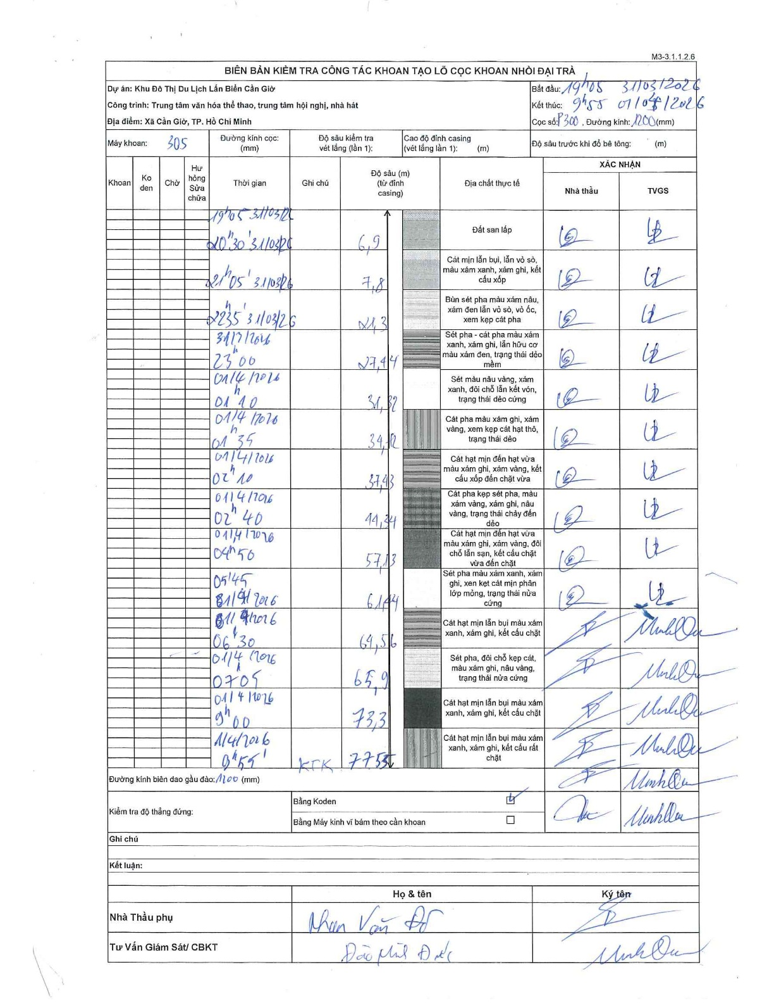
Dự án | Cần Giờ
Hạng mục | Trung tâm văn hóa thể thao, trung tâm hội nghị, nhà hát
Tên bộ phận | Xã Cần Giờ, TP. Hồ Chí Minh
Số hiệu cọc | P300
Tên Máy khoan | SGCT-KCN0002
Đường kính | D1200
Bắt đầu thi công | 19:05 31/03/2026
Kết thúc thi công | 09:55 01/04/2026

Địa chất TT | Đường kính | Mô tả lớp thiết kế | Từ (h) | Đến (h) | Cao độ từ | Cao độ đến | T.Gian (h) | Dài (m) | V (m/h) | Ghi chú
Đất san lấp | D1200 | Đất san lấp | 19:05 31/03/2026 | 20:30 31/03/2026 | 0 | -6.9 | 1.42 | 6.9 | 4.87
2 | D1200 | Cát mịn lẫn bụi, lẫn vỏ sò, màu xám xanh, xám ghi, kết cấu xốp | 20:30 31/03/2026 | 21:05 31/03/2026 | -6.9 | -7.8 | 0.58 | 0.9 | 1.54
3 | D1200 | Bùn sét pha màu xám nâu, xám đen lẫn vỏ sò, vỏ ốc, xem kẹp cát pha | 21:05 31/03/2026 | 22:35 31/03/2026 | -7.8 | -21.3 | 1.5 | 13.5 | 9
4 | D1200 | Sét pha - cát pha màu xám xanh, xám ghi, lẫn hữu cơ màu xám đen, trạng thái dẻo mềm | 22:35 31/03/2026 | 23:00 31/03/2026 | -21.3 | -27.44 | 0.42 | 6.14 | 14.74
5 | D1200 | Sét màu nâu vàng, xám xanh, đôi chỗ lẫn kết vón, trạng thái dẻo cứng | 23:00 31/03/2026 | 01:10 01/04/2026 | -27.44 | -31.32 | 2.17 | 3.88 | 1.79
6 | D1200 | Cát pha màu xám ghi, xám vàng, xem kẹp cát hạt thô, trạng thái dẻo | 01:10 01/04/2026 | 01:35 01/04/2026 | -31.32 | -34.12 | 0.42 | 2.8 | 6.72
7 | D1200 | Cát hạt mịn đến hạt vừa màu xám ghi, xám vàng, kết cấu xốp đến chặt vừa | 01:35 01/04/2026 | 02:10 01/04/2026 | -34.12 | -37.43 | 0.58 | 3.31 | 5.67
8 | D1200 | Cát pha kẹp sét pha, màu xám vàng, xám ghi, nâu vàng, trạng thái chảy đến dẻo | 02:10 01/04/2026 | 02:40 01/04/2026 | -37.43 | -44.34 | 0.5 | 6.91 | 13.82
9 | D1200 | Cát hạt mịn đến hạt vừa màu xám ghi, xám vàng, đôi chỗ lẫn sạn, kết cấu chặt vừa đến chặt | 02:40 01/04/2026 | 04:50 01/04/2026 | -44.34 | -57.13 | 2.17 | 12.79 | 5.9
10 | D1200 | Sét pha màu xám xanh, xám ghi, xen kẹp cát mịn phân lớp mỏng, trạng thái nửa cứng | 04:50 01/04/2026 | 05:45 01/04/2026 | -57.13 | -61.44 | 0.92 | 4.31 | 4.7
11 | D1200 | Cát hạt mịn lẫn bụi màu xám xanh, xám ghi, kết cấu chặt | 05:45 01/04/2026 | 06:30 01/04/2026 | -61.44 | -64.56 | 0.75 | 3.12 | 4.16
12 | D1200 | Sét pha, đôi chỗ kẹp cát, màu xám ghi, nâu vàng, trạng thái nửa cứng | 06:30 01/04/2026 | 07:05 01/04/2026 | -64.56 | -65.9 | 0.58 | 1.34 | 2.3
13 | D1200 | Cát hạt mịn lẫn bụi màu xám xanh, xám ghi, kết cấu chặt | 07:05 01/04/2026 | 09:00 01/04/2026 | -65.9 | -73.3 | 1.92 | 7.4 | 3.86
14 | D1200 | Cát hạt mịn lẫn bụi màu xám xanh, xám ghi, kết cấu rất chặt | 09:00 01/04/2026 | 09:55 01/04/2026 | -73.3 | -77.55 | 0.92 | 4.25 | 4.64

ẢNH BIÊN BẢN GỐC

